Ark1
 |  |  | Versjon 1.0.2
 | Egendeklarasjon BREEAM-NOR
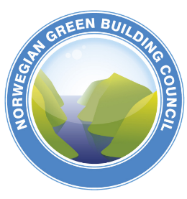

 | Produsent:

 | Juridisk ansvarlig:

 | Stilling:

 | Type deklarasjon:

 | Registreringsdato for prosjektet:

 | Produkt:

 |  |  |  | Egendeklarasjon BREEAM-NOR

 |  | Tilbake til utfylling

 |  |  |  |  |  |  | Kriteriene er kvalitetssikret av NGBC, og samsvarer med teknisk manual versjon 1.0
 |  |  |  | Produkt:

 |  | 1. Velg Fil/skriv ut/Adobe PDF
 |  | 2 . Lagre dokumentet som PDF-fil |  | Produsent:
 |  | 3. Skriv ut dokumentet og signer |  | Navn på produsent mangler!
 |  | 4. Skann dokumentet, og publiser
 |  |  |  | .

 |  |  |  | Handelsnavn:
 |  |  |  | Oppgi handelsnavn!

 |  |  |  |  |  |  |  | Kommentarer:

 |  |  |  | Jeg bekrefter at ovennevnte opplysninger er korrekte og gitt etter beste evne, og er klar over at feilaktige og/eller villedende opplysninger kan få juridiske konsekvenser.

 |  |  |  | Dato: | 2023-03-03 08:41:50 | Signatur juridisk ansvarlig hos produsent:

Egendeklarasjon

